Sheet2
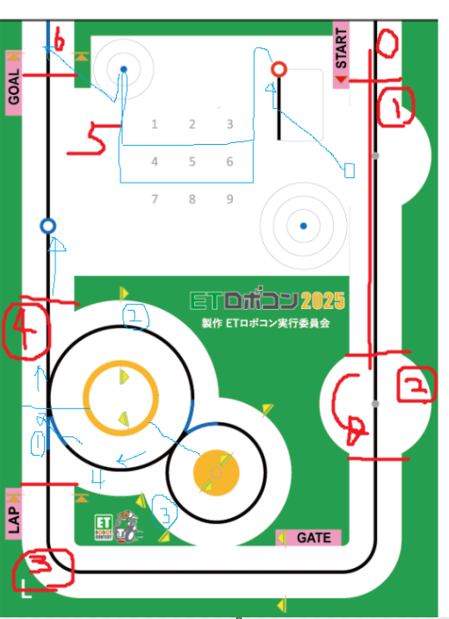
シナリオ |  | 動作 | ハード |  |  |  |  |  |  | 備考
 |  |  | 右モータ | 左モータ | ジャイロセンサー | フォースセンサー | カラーセンサー | 超音波センサ- | Webカメラ
 | Webカメラ実行 |  |  |  |  |  |  |  | 〇 | 取得データの扱いを決める必要がある ・やり取りする場所 ・タイミング
 | プログラム実行
 |  | 初期パラメータを読み込む（右コース、左コース、ゲージ通過FAG） |  |  |  |  |  |  |  | パラメータどうする？ Configファイルとか
 |  | デバイスの初期化を行う | 〇 | 〇 | 〇 | 〇 | 〇 | 〇

 | スタートボタン押下
 |  | フォースセンサーが押下される |  |  |  | 〇
 |  | 状態遷移1
 | ライントレースする。 | 色取得
 |  | 距離取得
 |  | 反射光取得 |  |  |  |  | 〇
 |  | 【演算】PID制御、PID制御・距離をもとにPWM値 |  |  |  |  |  |  |  | 色は取得するけど処理には使用しない（黒前提とするため）
 |  | 該当するエッジに沿って黒ラインを走行する。 | 〇 | 〇 |  |  |  |  |  | パラメータ参照
 |  | ※黄色ペットボトル距離XXcmまで直進する。 | 〇 | 〇 |  |  |  | 〇 |  | 距離詳細決め必要
 |  | 状態遷移2
 | 黄色ペットボトルを回避
 |  | ロボットをコース内側に回転する | 〇 | 〇 | 〇 |  |  |  |  | パラメータ参照 左コース：右回転、右コース：左回転
 |  | XXcm or XX秒直進する。 | 〇 | 〇
 |  | ロボットをコース外側に回転する | 〇 | 〇 | 〇 |  |  |  |  | パラメータ参照 左コース：左回転、右コース：右回転
 |  | ロボットを黒ライン検知するまで直進する。 | 〇 | 〇 |  |  | 〇
 |  | ロボットをコース内側に回転する | 〇 | 〇 | 〇 |  |  |  |  | パラメータ参照 左コース：右回転、右コース：左回転
 |  | 状態遷移3
 | ライントレースする。 | 色取得
 |  | 距離取得
 |  | 反射光取得 |  |  |  |  | 〇
 |  | 【演算】PID制御、PID制御・距離をもとにPWM値
 |  | 該当するエッジに沿って黒ラインを走行する。 | 〇 | 〇
 |  | GATEを通過
 |  | LAPを通過
 |  | 状態遷移4
 | ダブルループ走行 | (継続してライントレースする。)
 | ① | 走行ラインで青色検知 |  |  |  |  | 〇
 |  | 青検知＝１をセット
 | ② | 走行ラインで黒色検知 |  |  |  |  | 〇
 |  | 走行ラインで青色検知 |  |  |  |  | 〇
 |  | 青検知＝2をセット
 |  | エッジ切替(大円から小円) | 〇 | 〇
 | ③ | 走行ラインで黒色検知 |  |  |  |  | 〇
 |  | 走行ラインで青色検知 |  |  |  |  | 〇
 |  | 青検知＝3をセット
 |  | エッジ切替(小円から大円) | 〇 | 〇
 | ④ | 走行ラインで黒色検知 |  |  |  |  | 〇
 |  | 走行ラインで青色検知 |  |  |  |  | 〇
 |  | エッジ切替(大円からコース復帰) | 〇 | 〇
 |  | 青検知＝0をセット
 | コース復帰 | 走行ラインで黒色検知
 |  | 赤のペットボトル検知(XXcm) |  |  |  |  |  |  | 〇
 |  | 状態遷移5
案2：固定値でゲート通過→９０度回転して青丸方向に進行 (ゲートは実質2パターン) ※カメラで微調整する
 | 赤ペットボトル運搬
 |  | ラインに沿って、アームが赤ペットボトルを掴むまで走行
 |  | ロボットを？側XX度旋回
 |  | →キャリーゲートをUSBカメラで検知
 |  | キャリーゲートを中心を走行
 |  | 車体を？側旋回して青丸を検知
 |  | 青丸に向かって直進
カメラでゲートの中心を観測して、中央を通過できる？
 |  | サークルライン３個目 or 青丸 を検知で停止
 |  | ロボットをXXcm後退
 |  | ロボットを？側XX度旋回
 |  | 青ペットボトル検知 |  |  |  |  |  |  | 〇
 | 青ペットボトル運搬
 |  | 青ペットボトルに向かって前進
 |  | →ラインを検知してライントレース
案2：固定値でゲート通過→９０度回転して青丸方向に進行 (ゲートは実質2パターン) ※カメラで微調整する
 |  | ラインに沿って、アームが青ペットボトルを掴むまで走行
 |  | ロボットを？側XX度旋回
 |  | →キャリーゲートをUSBカメラで検知
 |  | キャリーゲートを中心を走行
 |  | 車体を？側旋回して青丸を検知
 |  | 青丸に向かって直進
 |  | サークルライン３個目 or 青丸 を検知で停止
 |  | ロボットをXXcm後退
 |  | ロボットを？側XX度旋回
 |  | 状態遷移6
 | ゴール
 |  | 黒ラインを検知するまで走行
 |  | ロボットをコース内側に回転する | 〇 | 〇 | 〇 |  |  |  |  | パラメータ参照 左コース：右回転、右コース：左回転
 |  | 黒ライントレース
 |  | 青を検知するまで走行してXXcm進んで停止

